Hoja1
 | SISTEMA

Proyecto | acfPryActivos | cntPryElecont
Capa Datos | Dacftabla | acfDtabla
Capa Negocios | Nacftabla | acfNtabla
Capa Presentacion | FrmTabla | acfFrmTabla
Procdimientos Almacenados
Insercion |  | usp_I_acfTabla
Borrado |  | usp_D_acfTabla
Selección |  | usp_S_acfTabla
Update |  | usp_U_acfTabla
Buscar
Siguiente
Anterior
Ultimo
Primero
Otros
 |  |  | fncConvertirNumerosLetras
Metodos |  | mtdnombre
Funcion |  | fncnombre
Procedimientos |  | prcnombre

FORMULARIO

⇒ Nombre de la tarea o proceso principal del formulario ⇒ Fecha y Hora del Sistema ⇒ Usuario
|Mantenimiento de Usuarios |01-01-2006 10:00 AM | USR001 |

Color de Fondo Backcolor : 249,248,242

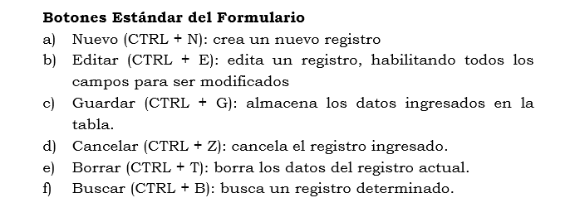

PROGRAMAS
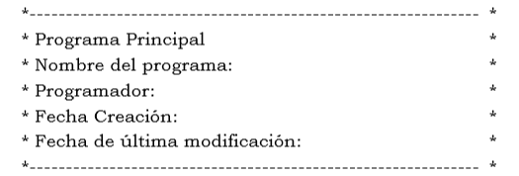

REPORTES
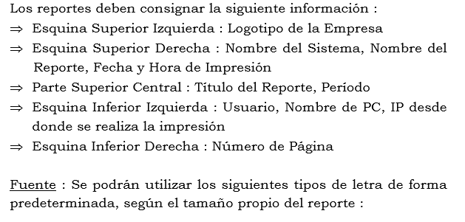

REPORTES

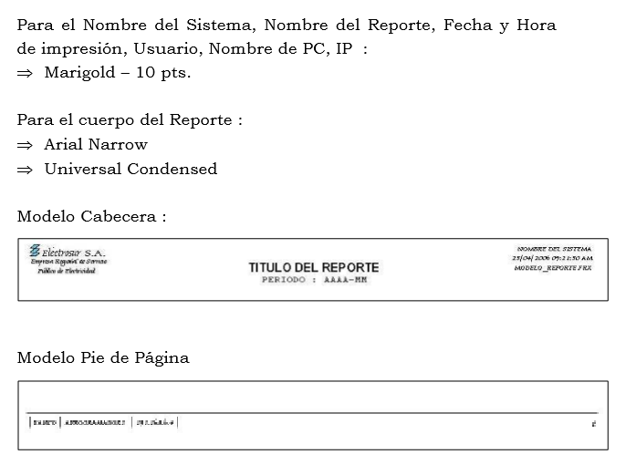
 |  |  |  | Rpt_Activos

